ALL TEAMS
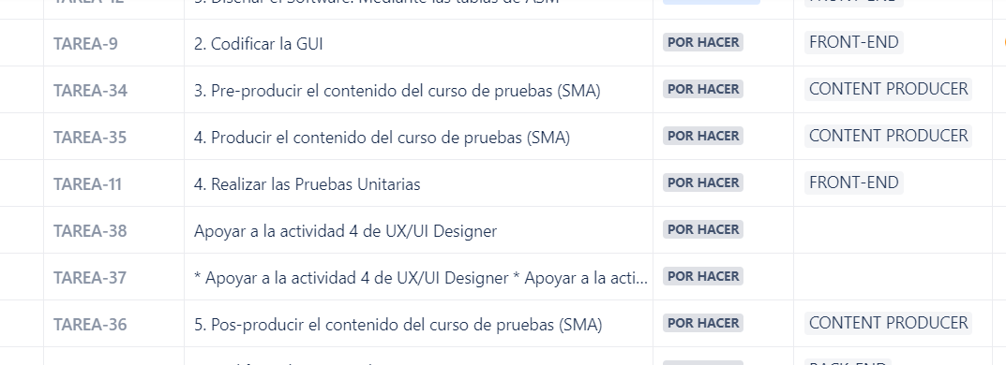
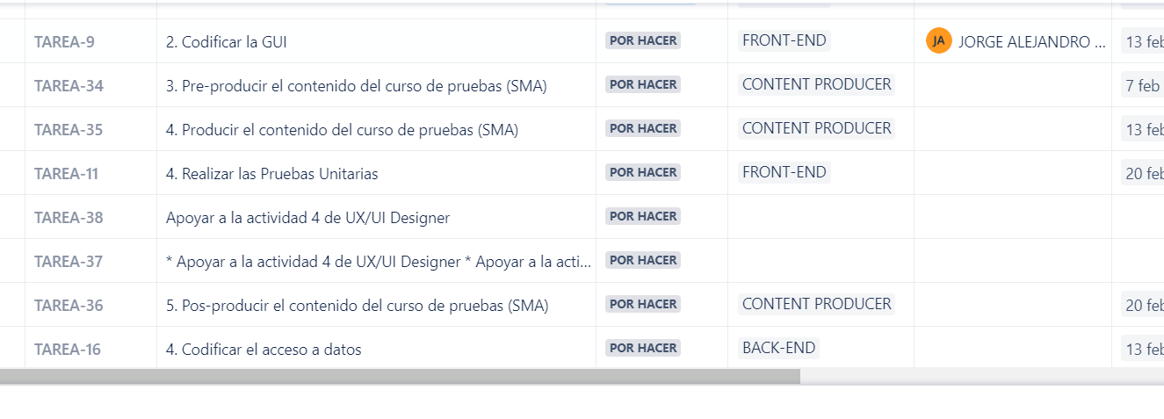
 | Rol | Asignado a | Fecha de creación | Fecha de inicio | Fecha de entrega | Días que se demoró la entrega desde que se creó | Días que se tardó la entrega desde que se empezó
1. Crear el Persona Canvas | UX-UI DESIGNER | Juan Orejuela | 07/02/2023 | 08/02/2023 | 2023-02-13 | 6 | 5
2. Realizar el User/Customer Journey Map | UX-UI DESIGNER | LAURA SANCHEZ PASAJE | 07/02/2023 | 20/02/2023 | 2023-02-27 | 20 | 7
2. Realizar el Modelo de base de datos. Mediante un Modelo Entidad Relación (MER) en notación Crow's Foot | BACK-END | DIEGO ALEJANDRO GRAJALES PALACIOS Jonathan Rojas JUAN SEBASTIAN ALBA MORALES samuel.ospina SANTIAGO MARMOLEJO CIFUENTES | 07/02/2023 | 12/02/2023 | 2023-02-13 | 6 | 1
3. Proponer el UX Value Proposition | UX-UI DESIGNER | Juan José Meléndez | 07/02/2023 | 10/02/2023 | 2023-02-27 | 20 | 17
4. Diseñar la GUI. Mediante un Flujo de Navegación + Mockup (PRINCIPALES PANTALLAS) | UX-UI DESIGNER | ? | 07/02/2023
5. Diseñar las Pruebas de usabilidad | UX-UI DESIGNER | ? | 07/02/2023
1. Crear el Logotipo | CONTENT PRODUCER | Andrea Saavedra Viveros | 07/02/2023 | 08/02/2023 | 2023-02-10 | 3 | 2
2. Crear el Sistema de diseño | CONTENT PRODUCER | Andrea Saavedra Viveros Juan José Cadena ANDRES FELIPE JIMENEZ NIETO CAMILO OSORIO CACERES ESTEBAN MANZANO GRANADOS | 07/02/2023 | 10/02/2023 | 2023-02-27 | 20 | 17
3. Codificar el acceso a servicios | FRONT-END | ? | 07/02/2023 | 25/02/2023 | 2023-02-27 | 20 | 2
1. Maquetar la GUI | FRONT-END | ANGIE VANESSA FAJARDO JORGE ALEJANDRO GIL ARANGO | 07/02/2023 | 20/02/2023 | 2023-02-27 | 20 | 7
5. Diseñar el Software. Mediante las tablas de ASM | FRONT-END | Francisco Javier Mejía Ocampo JORGE ALEJANDRO GIL ARANGO | 07/02/2023 | 20/02/2023 | 2023-02-27 | 20 | 7
2. Codificar la GUI | FRONT-END | JORGE ALEJANDRO GIL ARANGO | 07/02/2023
3. Pre-producir el contenido del curso de pruebas (SMA) | CONTENT PRODUCER | ? | 07/02/2023
4. Producir el contenido del curso de pruebas (SMA) | CONTENT PRODUCER | ? | 07/02/2023
4. Realizar las Pruebas Unitarias | FRONT-END | ? | 07/02/2023
4. Producir el contenido del curso de pruebas (SMA) | CONTENT PRODUCER | ? | 07/02/2023
Apoyar a la actividad 4 de UX/UI Designer | CONTENT PRODUCER | ? | 07/02/2023
5. Pos-producir el contenido del curso de pruebas (SMA) | CONTENT PRODUCER | ? | 07/02/2023
4. Codificar el acceso a datos | BACK-END | ? | 07/02/2023
5. Codificar los servicios | BACK-END | ? | 07/02/2023
6. Realizar pruebas unitarias | BACK-END | ? | 07/02/2023
10. Crear el Diagrama de despliegue en notación UML | INFRAESTRUCTURE | juan_seb.galeano | 07/02/2023 | 17/02/2023 | 2023-02-19 | 12 | 2
1. Definir estrategia de Branching | INFRAESTRUCTURE | juan_seb.galeano MIGUEL ANGEL SANABRIA RODRIGUEZ | 07/02/2023 | 07/02/2023 | 2023-02-13 | 6 | 6
2. Definir estrategia de Merching | INFRAESTRUCTURE | juan_seb.galeano MIGUEL ANGEL SANABRIA RODRIGUEZ | 07/02/2023 | 07/02/2023 | 2023-02-13 | 6 | 6
3. Codificar la lógica de negocio | BACK-END | DIEGO ALEJANDRO GRAJALES JUAN SEBASTIAN ALBA MORALES samuel.ospina | 07/02/2023 | 19/02/2023 | 2023-02-25 | 18 | 6
3. Preparar entorno de desarrollo | INFRAESTRUCTURE | juan_seb.galeano MIGUEL ANGEL SANABRIA RODRIGUEZ | 07/02/2023 | 09/02/2023 | 2023-02-13 | 6 | 4
11. Diseñar las Telecomunicaciones. Mediante las tablas de ASM | INFRAESTRUCTURE | MIGUEL ANGEL SANABRIA RODRIGUEZ | 07/02/2023 | 12/02/2023 | 2023-02-17 | 10 | 5
4. Distribuir entorno de desarrollo | INFRAESTRUCTURE | MIGUEL ANGEL SANABRIA RODRIGUEZ | 07/02/2023 | 13/02/2023 | 2023-02-17 | 10 | 4
1. Crear el Modelo de negocio. Mediante un diagrama de clases en notación UML | BACK-END | Andrea Lucia Perez Carlos Alberto Riascos Palacios JUAN DAVID CORTES OSSA samuel.ospina | 07/02/2023 | 11/02/2023 | 2023-02-12 | 5 | 1
7. Diseñar el Hardware. Mediante las tablas de ASM | BACK-END | JUAN DAVID CORTES OSSA | 07/02/2023 | 12/02/2023 | 2023-02-22 | 15 | 10
7. Gestionar entornos de desarrollo | INFRAESTRUCTURE | juan_seb.galeano MIGUEL ANGEL SANABRIA RODRIGUEZ | 07/02/2023 | 20/02/2023 | 2023-02-27 | 20 | 7
9. Realizar la Prueba de rendimiento | INFRAESTRUCTURE | juan_seb.galeano MIGUEL ANGEL SANABRIA RODRIGUEZ | 07/02/2023
5. Preparar entorno de pruebas | INFRAESTRUCTURE | juan_seb.galeano MIGUEL ANGEL SANABRIA RODRIGUEZ | 07/02/2023 | 07/02/2023 | 2023-02-07 | 0 | 0
6. Preparar entorno de despliegue | INFRAESTRUCTURE | juan_seb.galeano MIGUEL ANGEL SANABRIA RODRIGUEZ | 07/02/2023 | 07/02/2023 | 2023-02-27 | 20 | 20
8. Realizar la Prueba de integración | INFRAESTRUCTURE | juan_seb.galeano MIGUEL ANGEL SANABRIA RODRIGUEZ | 07/02/2023

DOCENTE
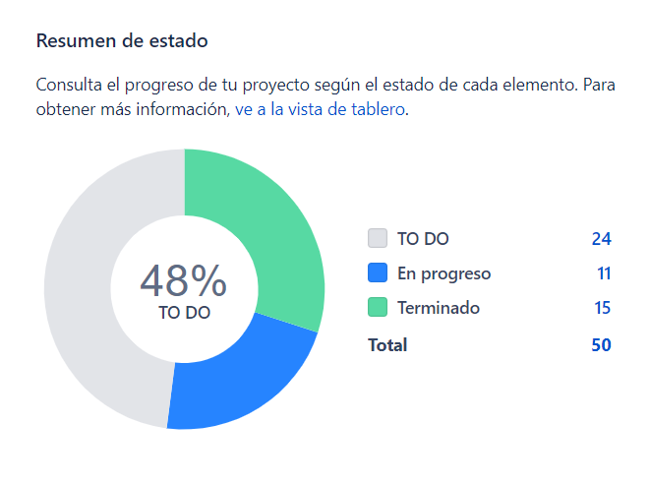
 | Criterios | Rol | Asignado a | Fecha de creación | Fecha de inicio | Fecha de entrega | Días que se demoró la entrega desde que se creó | Días que se tardó la entrega desde que se empezó | %
HUN2_P13.1) <COMO> Profesor visualizar de forma correcta, ordenada y entendible los contenidos y componentes de la plataforma <PARA> acceder desde cualquier dispositivo sin ningún inconveniente y tener una buena experiencia de usuario. | Criterio de validación 01 | UX-UI DESIGNER | Juan José Meléndez | 17/02/2023 | 2023-02-20 | 2023-02-23 | 6 | 3 | 1.6 | Velocity Sprint | Resumen
 |  | CONTENT PRODUCER | ESTEBAN MANZANO GRANADOS | 2023-02-17 | 2023-02-26 | 2023-02-26 | 9 | 0 | 1.6
 |  | FRONT-END | JORGE ALEJANDRO GIL ARANGO | 17/02/2023
 |  | BACK-END | Jonathan Rojas | 2023-02-17 | 2023-02-26 | 2023-02-27 | 10 | 1 | 1.6
 |  | BACK-END | Jonathan Rojas | 17/02/2023
HUN2_P2.1)<COMO> Profesor <QUIERO> Ver un listado con el nombre de los estudiantes inscritos a un curso <PARA> identificar quienes son mis estudiantes | Criterio de validación 01 | UX-UI DESIGNER | Juan José Meléndez | 17/02/2023 | 2023-02-20 | 2023-02-24 | 7 | 4 | 1.0
 |  | CONTENT PRODUCER | ESTEBAN MANZANO GRANADOS | 2023-02-17 | 2023-02-26 | 2023-02-26 | 9 | 0 | 1.0
 |  | FRONT-END | Sebastián Bejarano | 2023-02-17 | 2023-02-20 | 2023-02-24 | 7 | 4 | 1.0
 |  | BACK-END | Sebastián Reina Balcázar | 17/02/2023 | 23/02/2023 |  | 4 | 4
 |  | BACK-END | Sebastián Reina Balcázar | 17/02/2023
HUN2_P17.1)<COMO> Profesor <QUIERO> Ver un listado de todos los estudiantes registrados en la plataforma <PARA> inscribirlos a un curso existente | Criterio de validación 01 | UX-UI DESIGNER | Juan José Meléndez | 17/02/2023 | 2023-02-20 | 2023-02-24 | 7 | 4 | 1.0
 |  | CONTENT PRODUCER | ESTEBAN MANZANO GRANADOS | 2023-02-17 | 2023-02-26 | 2023-02-26 | 9 | 0 | 1.0
 |  | FRONT-END | Sebastián Bejarano | 2023-02-17 | 2023-02-20 | 2023-02-25 | 8 | 5 | 1.0
 |  | BACK-END | Sebastián Reina Balcázar | 17/02/2023 | 23/02/2023 |  | 4 | 4
 |  | BACK-END | Sebastián Reina Balcázar | 17/02/2023
HUN2_P18.1)<COMO> Profesor <QUIERO> crear un espacio (curso) en la plataforma para agregar tareas, actividades o materiales de estudio <PARA> compartirlos con mis estudiantes. | Criterio de validación 01 | UX-UI DESIGNER | Juan José Meléndez | 17/02/2023 | 2023-02-20 | 2023-02-23 | 6 | 3 | 1.0
 |  | CONTENT PRODUCER | ESTEBAN MANZANO GRANADOS | 2023-02-17 | 2023-02-26 | 2023-02-26 | 9 | 0 | 1.0 | Lead time chart
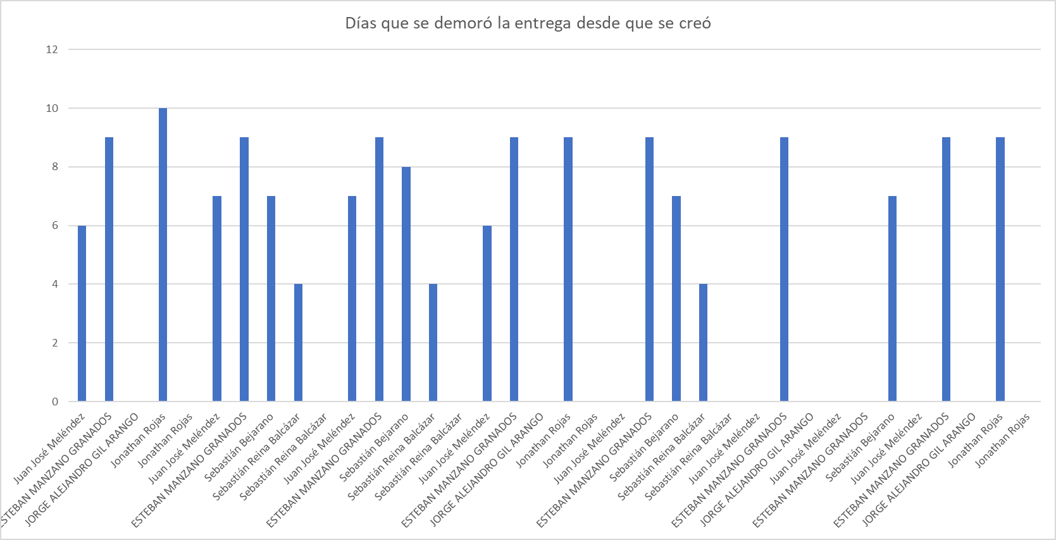
 |  | FRONT-END | JORGE ALEJANDRO GIL ARANGO | 17/02/2023
 |  | BACK-END | Jonathan Rojas | 2023-02-17 | 2023-02-26 | 2023-02-26 | 9 | 0 | 1.0
HU_P14.1) <COMO> Profesor <QUIERO> una plataforma con una paleta de colores limitada, textos legibles, componentes funcionales y una disposición de contenido organizada <PARA> proporcionarme una experiencia de usuario limpia y clara. | Criterio de validación 01 | UX-UI DESIGNER | Juan José Meléndez | 17/02/2023
 |  | CONTENT PRODUCER | ESTEBAN MANZANO GRANADOS | 2023-02-17 | 2023-02-26 | 2023-02-26 | 9 | 0 | 0.3
 |  | FRONT-END | Sebastián Bejarano | 17/02/2023 | 20/02/2023 |  | 7 | 7
 | Criterio de validación 02 | UX-UI DESIGNER | Juan José Meléndez | 2023-02-17
 |  | CONTENT PRODUCER | ESTEBAN MANZANO GRANADOS | 2023-02-17 | 2023-02-26 | 2023-02-26 | 9 | 0 | 0.4
 |  | FRONT-END | JORGE ALEJANDRO GIL ARANGO | 2023-02-17
 | Criterio de validación 03 | UX-UI DESIGNER | Juan José Meléndez | 2023-02-17
 |  | CONTENT PRODUCER | ESTEBAN MANZANO GRANADOS | 2023-02-17
 |  | FRONT-END | Sebastián Bejarano | 2023-02-17 | 2023-02-20 |  | 7 | 7
 | Criterio de validación 04 | UX-UI DESIGNER | Juan José Meléndez | 2023-02-17
 |  | CONTENT PRODUCER | ESTEBAN MANZANO GRANADOS | 2023-02-17 | 2023-02-26 | 2023-02-26 | 9 | 0 | 0.3
 |  | FRONT-END | JORGE ALEJANDRO GIL ARANGO | 2023-02-17
 |  | BACK-END | Jonathan Rojas | 2023-02-17 | 2023-02-26 | 2023-02-26 | 9 | 0 | 0.3
 |  |  |  |  |  | Compromiso | 37 | Total cumplido | 15

 |  |  |  |  |  |  | Compromiso | 37

 |  |  |  |  |  |  | Total cumplido | 15

 |  |  |  |  |  |  | Sin cumplir | 22

ESTUDIANTE
 | Criterios | Rol | Asignado a | Fecha de creación | Fecha de inicio | Fecha de entrega | Días que se demoró la entrega desde que se creó | Días que se tardó la entrega desde que se empezó | %
HUN2_E1.1)<COMO> Estudiante <QUIERO> Conocer el nombre del curso en el que estoy <PARA> identificar a que curso pertenezco | Criterio de validación 01 | UX-UI DESIGNER | Juan Orejuela | 17/02/2023 | 2023-02-20 | 2023-02-20 | 3 | 0 | 0.3
 |  | CONTENT PRODUCER | ANDRES FELIPE JIMENEZ NIETO | 17/02/2023 | 22/02/2023 | 2023-02-22 | 5 | 0 | 0.3
 |  | FRONT-END | Jorge Gil | 2023-02-17 | 2023-02-22 |  |  |  |  | Velocity Sprint | Resumen
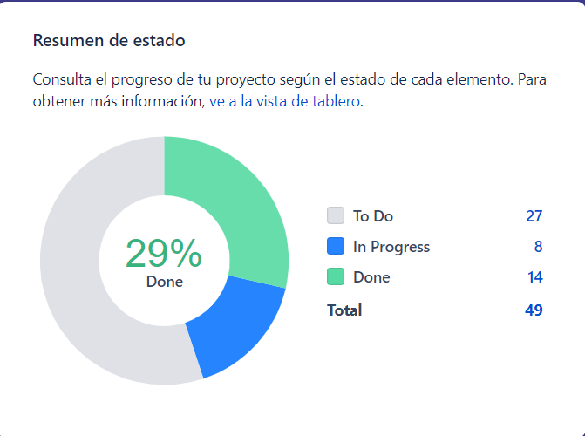
 |  | BACK-END | SANTIAGO MARMOLEJO CIFUENTES | 2023-02-17 | 2023-02-24
 |  | BACK-END | SANTIAGO MARMOLEJO CIFUENTES | 2023-02-17
 | Criterio de validación 02 | UX-UI DESIGNER | Juan Orejuela | 2023-02-17
 |  | CONTENT PRODUCER | ANDRES FELIPE JIMENEZ NIETO | 17/02/2023 | 22/02/2023 | 2023-02-22 | 5 | 0 | 0.3
 |  | FRONT-END | Jorge Gil | 2023-02-17 | 2023-02-22
 |  | BACK-END | OSCAR FERNANDO LNPEZ ACOSTA | 17/02/2023
 |  | BACK-END | OSCAR FERNANDO LNPEZ ACOSTA | 17/02/2023
HUN2_E1.2)<COMO> Estudiante <QUIERO> Ver un listado con el nombre mis compañeros y del docente del curso <PARA> identificar con quienes puedo interactuar sobre algún tema del curso | Criterio de validación 01 | UX-UI DESIGNER | Juan Orejuela | 2023-02-17 | 2023-02-20 | 2023-02-20 | 3 | 0 | 0.5
 |  | CONTENT PRODUCER | ANDRES FELIPE JIMENEZ NIETO | 2023-02-17 | 22/02/2023 | 2023-02-22 | 5 | 0 | 0.5
 |  | FRONT-END | Sebastián Bejarano | 2023-02-17 | 2023-02-22
 |  | BACK-END | SANTIAGO MARMOLEJO CIFUENTES | 2023-02-17 | 2023-02-26 | 2023-02-26 | 9 | 0 | 0.5
 |  | BACK-END | SANTIAGO MARMOLEJO CIFUENTES | 2023-02-17 | 2023-02-24
HUN2_E1.3)<COMO> Estudiante <QUIERO> Observar el rol de los integrantes del curso junto a sus nombres <PARA> identificar quien es el docente y quienes son mis compañeros | Criterio de validación 01 | UX-UI DESIGNER | Juan Orejuela | 2023-02-17 | 2023-02-21 | 2023-02-21 | 4 | 0 | 0.5
 |  | CONTENT PRODUCER | ANDRES FELIPE JIMENEZ NIETO | 2023-02-17 | 2023-02-22 | 2023-02-22 | 5 | 0 | 0.5
 |  | FRONT-END | Sebastián Bejarano | 2023-02-17 | 2023-02-22
 |  | BACK-END | OSCAR FERNANDO LNPEZ ACOSTA | 17/02/2023 |  |  |  |  |  | Lead time chart
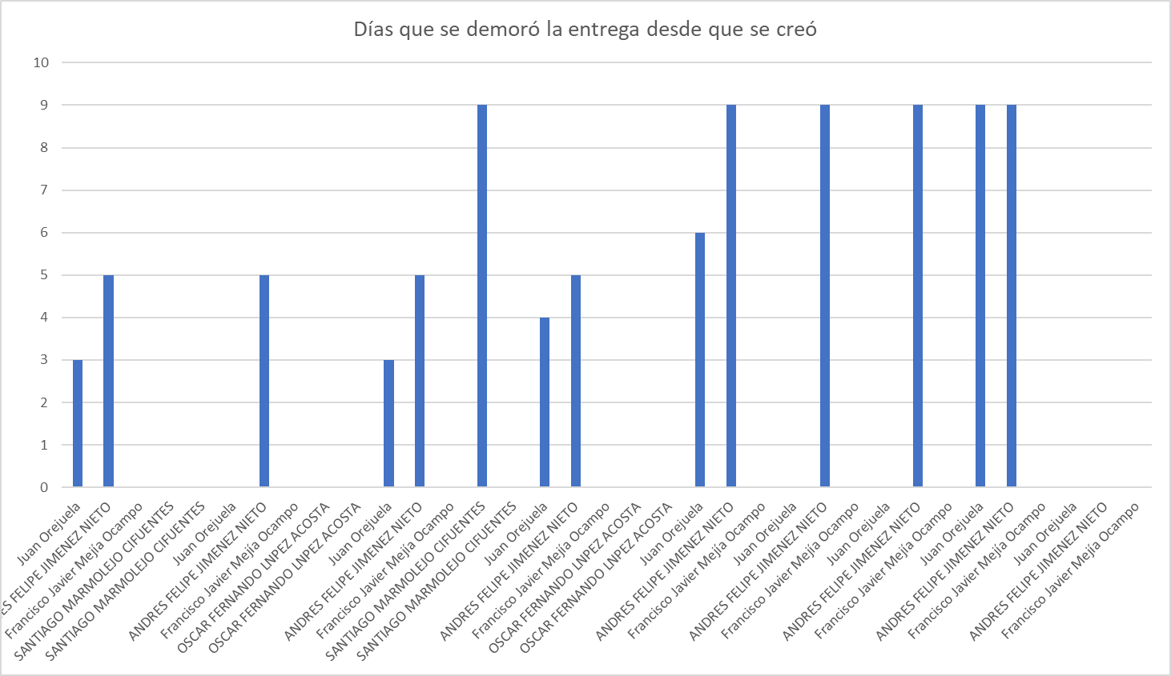
 |  | BACK-END | OSCAR FERNANDO LNPEZ ACOSTA | 17/02/2023
HUN2_E10.1) <COMO> Estudiante <QUIERO> visualizar de forma correcta, ordenada, entendible los contenidos y componentes de la plataforma <PARA> acceder desde cualquier dispositivo sin ningún inconveniente y tener una buena experiencia de usuario. | Criterio de validación 01 | UX-UI DESIGNER | Juan Orejuela | 2023-02-17 | 2023-02-23 | 2023-02-23 | 6 | 0 | 2.7
 |  | CONTENT PRODUCER | ANDRES FELIPE JIMENEZ NIETO | 2023-02-17 | 2023-02-26 | 2023-02-26 | 9 | 0 | 2.7
 |  | FRONT-END | Francisco Javier Mejía Ocampo | 17/02/2023
HUN2_E11.1) <COMO> Estudiante <QUIERO> una plataforma con una paleta de colores limitada, textos legibles, componentes funcionales y una disposición de contenido organizada <PARA> proporcionarme una experiencia de usuario limpia y clara. | Criterio de validación 01 | UX-UI DESIGNER | Juan Orejuela | 17/02/2023
 |  | CONTENT PRODUCER | ANDRES FELIPE JIMENEZ NIETO | 2023-02-17 | 2023-02-26 | 2023-02-26 | 9 | 0 | 0.4
 |  | FRONT-END | Francisco Javier Mejía Ocampo | 17/02/2023
 | Criterio de validación 02 | UX-UI DESIGNER | Juan Orejuela | 17/02/2023
 |  | CONTENT PRODUCER | ANDRES FELIPE JIMENEZ NIETO | 2023-02-17 | 2023-02-26 | 2023-02-26 | 9 | 0 | 0.4
 |  | FRONT-END | Francisco Javier Mejía Ocampo | 17/02/2023
 | Criterio de validación 03 | UX-UI DESIGNER | Juan Orejuela | 2023-02-17 | 2023-02-26 | 2023-02-26 | 9 | 0 | 0.4
 |  | CONTENT PRODUCER | ANDRES FELIPE JIMENEZ NIETO | 2023-02-17 | 2023-02-26 | 2023-02-26 | 9 | 0 | 0.4
 |  | FRONT-END | Francisco Javier Mejía Ocampo | 17/02/2023
 | Criterio de validación 04 | UX-UI DESIGNER | Juan Orejuela | 17/02/2023
 |  | CONTENT PRODUCER | ANDRES FELIPE JIMENEZ NIETO | 17/02/2023
 |  | FRONT-END | Francisco Javier Mejía Ocampo | 17/02/2023
 |  |  |  |  |  | Compromiso | 21 | Total cumplido | 10

 |  |  |  |  |  |  | Compromiso | 21

 |  |  |  |  |  |  | Total cumplido | 10

 |  |  |  |  |  |  | Sin cumplir | 11

IA
 | Criterios | Rol | Asignado a | Fecha de creación | Fecha de entrega | Días que se demoró la entrega desde que se creó | %
HU_IA1.1) <COMO> Usuario <QUIERO> comunicarme con mi asistente virtual (IA) mediante un chat privado <PARA> tener facilidad de comunicación con él. | Criterio de validación 01 | UX-UI DESIGNER | GABRIELA PERALTA DE LA VILLA | 12/02/2023 | 2023-02-26 | 14 | 7.14% | Sprint Velocity
 |  | CONTENT PRODUCER | ANDREA SAAVEDRA VIVEROS | 12/02/2023 | 2023-02-23 | 11 | 7.14%
Total y realizado
 |  | FRONT-END | DANIEL HUMBERTO MAYA FLOREZ | 12/02/2023 |  |  | 0.00%
 |  | BACK-END | JUAN SEBASTIAN ALBA MORALES | 12/02/2023 | 2023-02-27 | 15 | 7.14%
HU_IA1.2) <COMO> Usuario <QUIERO> mantener una conversación coherente con mi asistente virtual <PARA> personalizar mi experiencia con él. | Criterio de validación 01 | BACK-END | JUAN SEBASTIAN ALBA MORALES | 12/02/2023 | 2023-02-27 | 15 | 7.14%
HU_IA1.3) <COMO> Usuario <QUIERO> que el asistente virtual dé una respuesta a mi pregunta sobre un tema del curso <PARA> facilitar la resolución de dudas. | Criterio de validación 01 | BACK-END | ANDREA LUCÍA PEREZ | 12/02/2023 | 2023-02-26 | 14 | 7.14%
HU_IA1.4) <COMO> Usuario <QUIERO> saber cuando el asistente virtual no conoce una respuesta <PARA> evitar perder tiempo. | Criterio de validación 01 | BACK-END | JUAN DAVID CORTES OSSA | 12/02/2023 | 2023-02-27 | 15 | 7.14%
HU_IA1.5) <COMO> Usuario <QUIERO> usar atajos de teclado en la conversación <PARA> facilitar y hacer mas cómoda mi interacción con el sistema. | Criterio de validación 01 | UX-UI DESIGNER | GABRIELA PERALTA DE LA VILLA | 12/02/2023 | 2023-02-26 | 14 | 7.14%
 |  | CONTENT PRODUCER | ANDREA SAAVEDRA VIVEROS | 12/02/2023 | 2023-02-23 | 11 | 7.14%
 |  | FRONT-END | SANTIAGO GIRALDO CARDONA | 12/02/2023 |  |  | 0.00% | Lead Time Chart
Días que se demoró desde la creación hasta terminación de su tarea
 |  | BACK-END | JUAN DAVID CORTES OSSA | 12/02/2023 | 2023-02-26 | 14 | 7.14%
HU_IA1.6) <COMO> Usuario <QUIERO> saber si el asistente virtual me ha respondido antes de ingresar a la conversación, <PARA> ingresar a su conversación. | Criterio de validación 01 | UX-UI DESIGNER | GABRIELA PERALTA DE LA VILLA | 12/02/2023 | 2023-02-26 | 14 | 7.14%
 |  | CONTENT PRODUCER | ANDREA SAAVEDRA VIVEROS | 12/02/2023 | 2023-02-26 | 14 | 7.14%
 |  | FRONT-END | SANTIAGO GIRALDO CARDONA | 12/02/2023 |  |  | 0.00%

 |  |  |  |  | 14 | Total cumplido | 11/14
 |  |  |  |  | 11
 |  |  |  |  |  | Porcentaje | 79%

 |  |  |  |  |  | Sin cumplir | 21%

MSN
 | Criterios | Rol | Asignado a | Fecha de creación | Fecha de entrega | Días que se demoró la entrega desde que se creó | %
HU_MSN1.1) <COMO> Usuario <QUIERO> iniciar una conversación con otro usuario registrado <PARA> comunicarme de manera privada con él. | Criterio de validación 01 | UX-UI DESIGNER | LAURA SÁNCHEZ PASAJE | 10/02/2023 | 2023-02-20 | 10 | 1.33% | Sprint Velocity
 |  | CONTENT PRODUCER | CAMILO OSORIO CACERES | 10/02/2023 | 26/02/2023 | 16 | 1.33%
Total y realizado
 |  | FRONT-END | ANGIE VANESSA FAJARDO | 10/02/2023 | 25/02/2023 | 15 | 1.33%
 |  | BACK-END | DIEGO GRAJALES PALACIOS | 10/02/2023 | 26/02/2023 | 16 | 1.33%
 | Criterio de validación 02 | UX-UI DESIGNER | LAURA SÁNCHEZ PASAJE | 10/02/2023 | 2023-02-20 | 10 | 1.33%
 |  | CONTENT PRODUCER | CAMILO OSORIO CACERES | 10/02/2023 | 26/02/2023 | 16 | 1.33%
 |  | FRONT-END | ANGIE VANESSA FAJARDO | 10/02/2023 |  |  | 0.00%
 |  | BACK-END | DIEGO GRAJALES PALACIOS | 10/02/2023 | 26/02/2023 | 16 | 1.33%
 | Criterio de validación 03 | UX-UI DESIGNER | LAURA SÁNCHEZ PASAJE | 10/02/2023 | 2023-02-20 | 10 | 1.33%
 |  | CONTENT PRODUCER | CAMILO OSORIO CACERES | 10/02/2023 | 26/02/2023 | 16 | 1.33%
 |  | FRONT-END | ANGIE VANESSA FAJARDO | 10/02/2023 |  |  | 0.00%
 |  | BACK-END | DIEGO GRAJALES PALACIOS | 10/02/2023 | 26/02/2023 | 16 | 1.33%
HU_MSN1.2) <COMO> Usuario <QUIERO> poder enviar mensajes de texto a otro usuario <PARA> expresarle lo que quiera. | Criterio de validación 01 | UX-UI DESIGNER | LAURA SÁNCHEZ PASAJE | 10/02/2023 | 2023-02-20 | 10 | 1.33%
 |  | CONTENT PRODUCER | CAMILO OSORIO CACERES | 10/02/2023 | 26/02/2023 | 16 | 1.33%
 |  | FRONT-END | ANGIE VANESSA FAJARDO | 10/02/2023 |  |  | 0.00%
 |  | BACK-END | DIEGO GRAJALES PALACIOS | 10/02/2023 | 26/02/2023 | 16 | 1.33% | Lead Time Chart
Días que se demoró desde la creación hasta terminación de su tarea
 | Criterio de validación 02 | UX-UI DESIGNER | LAURA SÁNCHEZ PASAJE | 10/02/2023 | 2023-02-20 | 10 | 1.33%
 |  | CONTENT PRODUCER | CAMILO OSORIO CACERES | 10/02/2023 | 26/02/2023 | 16 | 1.33%
 |  | FRONT-END | ANGIE VANESSA FAJARDO | 10/02/2023 |  |  | 0.00%
 |  | BACK-END | DIEGO GRAJALES PALACIOS | 10/02/2023 | 26/02/2023 | 16 | 1.33%
HU_MSN1.3) <COMO> Usuario <QUIERO> poder recibir mensajes de texto de otro usuario <PARA> saber lo que el otro usuario quiera expresarme. | Criterio de validación 01 | UX-UI DESIGNER | LAURA SÁNCHEZ PASAJE | 10/02/2023 | 2023-02-20 | 10 | 1.33%
 |  | CONTENT PRODUCER | CAMILO OSORIO CACERES | 10/02/2023 | 26/02/2023 | 16 | 1.33%
 |  | FRONT-END | ANGIE VANESSA FAJARDO | 10/02/2023 |  |  | 0.00%
 |  | BACK-END | DIEGO GRAJALES PALACIOS | 10/02/2023 | 26/02/2023 | 16 | 1.33%
HU_MSN1.4) <COMO> Usuario <QUIERO> mantener el mismo espacio privado de conversación con un usuario, independiente a las materias cursadas y temas a tratar <PARA> tener consistencia en la conversacion. | Criterio de validación 01 | UX-UI DESIGNER | LAURA SÁNCHEZ PASAJE | 10/02/2023 | 2023-02-20 | 10 | 1.33%
 |  | CONTENT PRODUCER | CAMILO OSORIO CACERES | 10/02/2023 | 26/02/2023 | 16 | 1.33%
 |  | FRONT-END | ANGIE VANESSA FAJARDO | 10/02/2023 |  |  | 0.00%
 |  | BACK-END | SAMUEL OSPINA BUENO | 10/02/2023 |  |  | 0.00%
 | Criterio de validación 02 | UX-UI DESIGNER | LAURA SÁNCHEZ PASAJE | 10/02/2023 | 2023-02-20 | 10 | 1.33%
 |  | CONTENT PRODUCER | CAMILO OSORIO CACERES | 10/02/2023 | 26/02/2023 | 16 | 1.33%
 |  | FRONT-END | SANTIAGO GIRALDO CARDONA | 10/02/2023 |  |  | 0.00%
 |  | BACK-END | SAMUEL OSPINA BUENO | 10/02/2023 |  |  | 0.00%
HU_MSN1.5) <COMO> Usuario <QUIERO> usar atajos de teclado en la conversación <PARA> facilitar y hacer mas cómoda mi interacción con el sistema. | Criterio de validación 01 | BACK-END | SAMUEL OSPINA BUENO | 10/02/2023 |  |  | 0.00%
HU_MSN1.6) <COMO> Usuario <QUIERO> saber cuándo el otro usuario ha leído mi mensaje <PARA> actuar con base a esto. | Criterio de validación 01 | UX-UI DESIGNER | LAURA SÁNCHEZ PASAJE | 10/02/2023 | 2023-02-20 | 10 | 1.33%
 |  | CONTENT PRODUCER | CAMILO OSORIO CACERES | 10/02/2023 | 26/02/2023 | 16 | 1.33%
 |  | FRONT-END | DANIEL HUMBERTO MAYA | 10/02/2023 |  |  | 0.00%
 |  | BACK-END | SAMUEL OSPINA BUENO | 10/02/2023 |  |  | 0.00%
 | Criterio de validación 02 | UX-UI DESIGNER | LAURA SÁNCHEZ PASAJE | 10/02/2023 | 2023-02-20 | 10 | 1.33%
 |  | CONTENT PRODUCER | JUAN JOSÉ CADENA | 10/02/2023 | 27/02/2023 | 17 | 1.33%
 |  | FRONT-END | ANGIE VANESSA FAJARDO | 10/02/2023 |  |  | 0.00%
 |  | BACK-END | SAMUEL OSPINA BUENO | 10/02/2023 |  |  | 0.00%
HU_MSN1.7) <COMO> Usuario <QUIERO> saber si el otro usuario está escribiendo en la conversación en el momento exacto que lo hace, <PARA> estar más pendiente de su mensaje. | Criterio de validación 01 | UX-UI DESIGNER | LAURA SÁNCHEZ PASAJE | 10/02/2023 | 2023-02-20 | 10 | 1.33%
 |  | CONTENT PRODUCER | JUAN JOSÉ CADENA | 10/02/2023 | 27/02/2023 | 17 | 1.33%
 |  | FRONT-END | SANTIAGO GIRALDO CARDONA | 10/02/2023 |  |  | 0.00%
 |  | BACK-END | SAMUEL OSPINA BUENO | 10/02/2023 |  |  | 0.00%
HU_MSN1.8) <COMO> Usuario <QUIERO> mis conversaciones se ordenen por fecha y hora de llegada del último mensaje <PARA> responder mis mensajes de forma organizada. | Criterio de validación 01 | UX-UI DESIGNER | LAURA SÁNCHEZ PASAJE | 10/02/2023 | 2023-02-20 | 10 | 1.33%
 |  | CONTENT PRODUCER | JUAN JOSÉ CADENA | 10/02/2023 | 27/02/2023 | 17 | 1.33%
 |  | FRONT-END | ANGIE VANESSA FAJARDO | 10/02/2023 |  |  | 0.00%
 |  | BACK-END | CARLOS RIASCOS PALACIOS | 10/02/2023 | 27/02/2023 | 17 | 1.33%
HU_MSN1.9) <COMO> Usuario <QUIERO> poder eliminar una conversación con otro usuario <PARA> tener mayor control de mi bandeja de entrada. | Criterio de validación 01 | UX-UI DESIGNER | LAURA SÁNCHEZ PASAJE | 10/02/2023 | 2023-02-20 | 10 | 1.33%
 |  | CONTENT PRODUCER | JUAN JOSÉ CADENA | 10/02/2023 | 27/02/2023 | 17 | 1.33%
 |  | FRONT-END | ANGIE VANESSA FAJARDO | 10/02/2023 |  |  | 0.00%
 |  | BACK-END | CARLOS RIASCOS PALACIOS | 10/02/2023 | 27/02/2023 | 17 | 1.33%
HU_MSN1.10) <COMO> Usuario <QUIERO> poder seleccionar uno o varios mensajes de una conversación y reenviarlas a otros usuarios de mi lista de contactos <PARA> replicar información interesante a otros usuarios. | Criterio de validación 01 | UX-UI DESIGNER | LAURA SÁNCHEZ PASAJE | 10/02/2023 | 2023-02-20 | 10 | 1.33%
 |  | CONTENT PRODUCER | JUAN JOSÉ CADENA | 10/02/2023 | 27/02/2023 | 17 | 1.33%
 |  | FRONT-END | ANGIE VANESSA FAJARDO | 10/02/2023 |  |  | 0.00%
 |  | BACK-END | CARLOS RIASCOS PALACIOS | 10/02/2023 |  |  | 0.00%
HU_MSN1.11) <COMO> Usuario <QUIERO> poder realizar otras actividades en pantalla mientras chateo con otra persona <PARA> no interrumpir la realización de mis actividades. | Criterio de validación 01 | UX-UI DESIGNER | LAURA SÁNCHEZ PASAJE | 10/02/2023 | 2023-02-20 | 10 | 1.33%
 |  | CONTENT PRODUCER | JUAN JOSÉ CADENA | 10/02/2023 | 27/02/2023 | 17 | 1.33%
 |  | FRONT-END | ANGIE VANESSA FAJARDO | 10/02/2023 |  |  | 0.00%
HU_MSN1.12) <COMO> Usuario <QUIERO> poder ubicar rápidamente un mensaje dentro de una conversación con otro usuario <PARA> facilitar el acceso a la información que deseo. | Criterio de validación 01 | UX-UI DESIGNER | LAURA SÁNCHEZ PASAJE | 10/02/2023 | 2023-02-20 | 10 | 1.33%
 |  | CONTENT PRODUCER | JUAN JOSÉ CADENA | 10/02/2023 | 27/02/2023 | 17 | 1.33%
 |  | FRONT-END | SANTIAGO GIRALDO CARDONA | 10/02/2023 |  |  | 0.00%
 |  | BACK-END | CARLOS RIASCOS PALACIOS | 10/02/2023 | 27/02/2023 | 17 | 1.33%
HU_MSN3.1) <COMO> Usuario <QUIERO> una iconografía a lo largo del sistema que me sea familiar y facilmente reconocible <PARA> facilitar mis interacciones con este. | Criterio de validación 01 | UX-UI DESIGNER | LAURA SÁNCHEZ PASAJE | 13/02/2023 | 2023-02-20 | 7 | 1.33%
 |  | CONTENT PRODUCER | JUAN JOSÉ CADENA | 13/02/2023 | 27/02/2023 | 14 | 1.33%
 |  | FRONT-END | ANGIE VANESSA FAJARDO | 13/02/2023 | 26/02/2023 | 13 | 1.33%
HU_MSN3.2) <COMO> Usuario <QUIERO> poder revertir acciones clave cometidas dentro del sistema, <PARA> corregir mis errores dentro de este. | Criterio de validación 01 | UX-UI DESIGNER | LAURA SÁNCHEZ PASAJE | 13/02/2023 | 2023-02-20 | 7 | 1.33%
 |  | CONTENT PRODUCER | JUAN JOSÉ CADENA | 13/02/2023 | 27/02/2023 | 14 | 1.33%
 |  | FRONT-END | SANTIAGO GIRALDO CARDONA | 13/02/2023 |  |  | 0.00%
 |  | BACK-END | CARLOS RIASCOS PALACIOS | 13/02/2023 |  |  | 0.00%
HU_MSN3.3) <COMO> Usuario <QUIERO> tener una retroalimentación visual a cada acción importante que realice en el sistema <PARA> conocer el resultado de algún proceso dentro de este. | Criterio de validación 01 | UX-UI DESIGNER | LAURA SÁNCHEZ PASAJE | 13/02/2023 | 2023-02-20 | 7 | 1.33%
 |  | CONTENT PRODUCER | JUAN JOSÉ CADENA | 13/02/2023 | 27/02/2023 | 14 | 1.33%
 |  | FRONT-END | DANIEL HUMBERTO MAYA | 13/02/2023 |  |  | 0.00%
 |  | BACK-END | ANDREA LUCÍA PEREZ | 13/02/2023 | 27/02/2023 | 14 | 1.33%

 |  |  |  |  | 75 | Total cumplido | 50/75
 |  |  |  |  | 50
 |  |  |  |  |  | Porcentaje | 67%

 |  |  |  |  |  | Sin cumplir | 33%

